人物卡
...
 |  | 调查员可能
 |  | 有正常人的力量 |  |  | 不是很灵活 | 我心如铁，心坚石穿
...
 |  | 健硕，浑身湿透也不会感冒 |  |  | 五官端正，仪表堂堂 | 是重点大学的学生，或是普通大学的研究生
...
 |  | 不是高就是胖 |  |  | 有着普通人的灵光一现 | 命格平庸
...
力量 STR | 60
体质 CON | 65
体型 SIZ | 65
敏捷 DEX | 30
外貌 APP | 70
智力 灵感 | 60
意志 POW | 65
教育 EDU | 70
幸运 Luck | 45
调查 | 0.085918854415
交涉 | 0.25298329356
战斗 | 0.39856801909
特技 | 0.090692124105
支援 | 0.033412887828
学问 | 0.138424821
...
 | 覆盖部位
...
10 | 4
10 | 4 | 你现在有这么多 |  | 那么你分配到了哪里?
10 | 4 | 任意特长
0 | 0 | 1
5 | 2
0 | 0
5 | 2 | 提示当前职业
5 | 2 | 请将你选择的任意特长写在上方栏内，这样既方便你写卡又方便KP审卡
2 | 1 | 自定义子技能 |  |  | 自定义经历包 | 自定义状态
0 | 0 | 技能名称 | 基础值 |  | 经历包名称 | 状态名称(例:生病、精神分裂)
30 | 12
...

简化卡
...
如果你直接复制到QQ里是图片的话
首先复制那个单元格
然后再粘贴到这个txt框里
然后再从这里剪切粘贴到qq里就不是图片而是文本啦
 | TXT框→
...
别名
驾驶
...
霰弹枪，步霰
...
自然学
领航
重型机械，重型，重型机械操作
...
 | TXT框→
...

技能注释
...
 | 其他所有类似技能又会提升10% 但是不能超过90% |  |  | 其他所有同语系的语言都会提升10% 但是不能超过50% | 其他所有同语系的语言都会提升10% 但是不能超过90%

 |  |  |  | 例如：德语成功率上升到50%的时候 在印欧语系内的英语、法语、意大利语、西班牙等的成功率都会提升10% 但假如英语的成功率是70%，那么英语则不会成长
...
 |  |  | 这是一张展示世纪界语系的地图（来自维基百科2018）
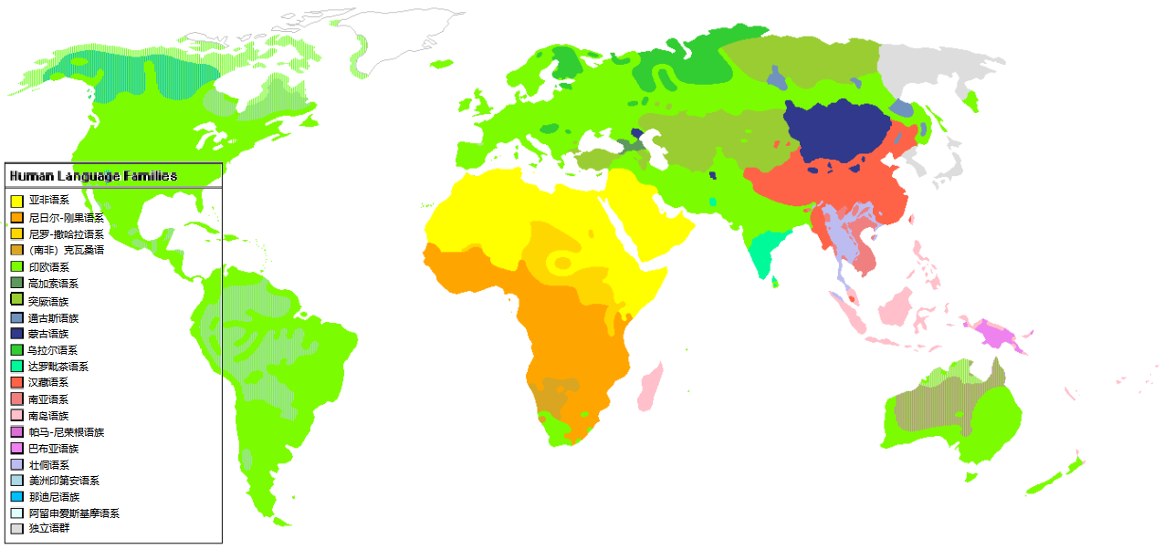
...
对抗检定平手 |  | 超越人体极限：多调查员协作检定 |  |  | 调查员幕间成长（超越100）

若在同属性或同技能的对抗中双方的成功等级相同： 技能（或属性）更高的一方获胜 若仍然相同则双方重新再骰一次 对抗不能孤注一掷 |  | 调查员们只是人类，所以物理上存在能力的极限。 当对手拥有90或更高的属性时难度等级将为极难。 超过100+的技能和属性对于调查员来说是无法对抗的。比如一个人类不可能在力量方面上对抗一个力量220的黑山羊幼崽。 |  |  | 除了意志和体型，人类的属性最大值都被定为了99，但是技能和属性不一样。 技能不仅能够更加精进更加熟练，而且用的越多越容易更熟练，而且还可以超越时代的熟练。 当你获得了99点的技能，不要担心ta会就此止步。 在幕间成长投出大于95的数字就可以为技能增加1D10的成功率，哪怕这个技能的成功率已经10000了也可以成长
...

武器列表
武器类型 | 技能 | 伤害 | 射程 | 贯穿 | 每轮 | 装弹量 | 故障值 | 常见时代 | 价格20s/现代($) | 发明时间 | 类型 | 注释
弓箭 | 弓 | 1D6+半DB | 30码 | × | 1 | 1 | 97 | 1920s,现代 | 7/75 | —— | 常 规 武 器 | 电锯：非常难操作的武器。大失败概率加倍；大失败的情况非常糟糕，可能会锁住使用者的头肩，或者直接切向他们的腿脚，而对使用者造成 2D8 点伤害。或者链条会断裂并缠在使用者的躯干上（2D8 伤害)。故障值可能导致链锯的电机停转、锯条堵塞或脱链。受到链锯的重伤会随机丧失一条肢体。
黄铜指虎 | 斗殴 | 1D3+1+DB | 接触 | × | 1 | —— | —— | 1920s,现代 | 1/10 | 1870
长鞭 | 鞭子 | 1D3+半DB | 10英尺 | × | 1 | —— | —— | 1920s | 5/50 | ——
燃烧的火把 | 斗殴 | 1D6+燃烧 | 接触 | × | 1 | —— | —— | 1920s,现代 | 0.05/0.5 | ——
-电锯 | 电锯 | 2D8 | 接触 | √ | 1 | —— | 95 | 现代 | ——/300 | 1926年
包皮铁棍(甩棍、大头棍、护身棒) | 斗殴 | 1D8+DB | 接触 | × | 1 | —— | —— | 1920s,现代 | 2/15 | 1940年
大型棍状物(棒球棍、板球棒、拨火棍等) | 斗殴 | 1D8+DB | 接触 | × | 1 | —— | —— | 1920s,现代 | 3/35 | ——
关于武器名称前面的*和-：
带*的武器代表这是罕见武器
带-的武器代表这是不合时代的武器
你可以在看到这条提示后关掉这个框框然后再保存一下空白卡~
（鼠标右键边框可以删除，手机端可以挪到一边去uwu）
小型棍状物(警棍等) | 斗殴 | 1D6+DB | 接触 | × | 1 | —— | —— | 1920s,现代 | 3/35 | ——
弩 | 弓 | 1D8+2 | 50码 | √ | 1/2 | 1 | 96 | 1920s,现代 | 10/100 | 公元前210年
绞具 | 绞具 | 1D6+DB | 接触 | √ | 1 | —— | —— | 1920s,现代 | 0.5/3 | —— |  | 绞索：目标需要用一个战技摆脱， 否则每轮受到 1D6 点伤害。只对人类和相近的对手有效。
手斧/镰刀 | 斧 | 1D6+1+DB | 接触 | √ | 1 | —— | —— | 1920s,现代 | 3/9 | ——
大型刀具(甘蔗刀等) | 斗殴 | 1D8+DB | 接触 | √ | 1 | —— | —— | 1920s,现代 | 4/50 | ——
中型刀具(切肉菜刀等) | 斗殴 | 1D4+2+DB | 接触 | √ | 1 | —— | —— | 1920s,现代 | 2/15 | ——
小型刀具(弹簧折叠刀等) | 斗殴 | 1D4+DB | 接触 | √ | 1 | —— | —— | 1920s,现代 | 2/6 | —— |  | 一般有锁链或者类似绳子部分的武器可以做到
-220v通电导线 | 斗殴 | 2D8+眩晕 | 接触 | × | 1 | —— | 95 | 现代 | —— | 1894年
催泪瓦斯 | 斗殴 | 眩晕 | 6英尺 | × | 1 | 25次 | —— | 1920s,现代 | ——/10 | 1912年
双节棍 | 链枷 | 1D8+DB | 接触 | × | 1 | —— | —— | 1920s,现代 | 1/10 | 960年 |  | 催泪瓦斯：抵近射击规则无效；目标须通过一个极难的 敏捷 检定否则暂时目盲。只对人类和相近的对手有效。
投石 | 投掷 | 1D4+半DB | STR英尺 | × | 1 | —— | —— | 1920s,现代 | —— | ——
手里剑 | 投掷 | 1D3+半DB | 20码 | √ | 2 | 一次性 | 100 | 1920s,现代 | 0.5/3 | ——
矛、骑士长枪 | 矛 | 1D8+1 | 接触 | √ | 1 | —— | —— | 1920s,现代 | 25/150 | ——
*掷矛 | 投掷 | 1D8+半DB | STR码 | √ | 1 | —— | —— | 罕见 | 1/25 | —— |  | 电击枪：仅对体格 2 及以下的目标有效，目标在 1D6 回合内不能行动（或 KP 决定)
大型剑（马刀） | 剑 | 1D8+1+DB | 接触 | √ | 1 | —— | —— | 1920s,现代 | 30/75 | ——
中型剑（佩剑、重剑） | 剑 | 1D6+1+DB | 接触 | √ | 1 | —— | —— | 1920s,现代 | 15/100 | ——
轻型剑（花剑、剑杖） | 剑 | 1D6+DB | 接触 | √ | 1 | —— | —— | 1920s,现代 | 25/100 | ——
-电棍、电击枪(接触) | 斗殴 | 1D3+眩晕 | 接触 | × | 1 | —— | 97 | 现代 | ——/200 | 2006年
-电击枪(远程) | 手枪 | 1D3+眩晕 | 15英尺 | × | 1 | 3 | 95 | 现代 | ——/400 | 1974年
*战斗回力镖 | 投掷 | 1D8+半DB | 20码 | × | 1 | —— | —— | 罕见 | 2/4 | ——
伐木斧 | 斧 | 1D8+2+DB | 接触 | √ | 1 | —— | —— | 1920s,现代 | 5/10 | ——
*遂发枪 | 手枪 | 1D6+1 | 10 | √ | 1/4 | 1 | 95 | 罕见 | 30/300 | 1547年 | 手 枪 | 正常来说每回合只能击发一次， 括号内是连发最大数。 | 没有特定指向的枪械发明时间以该口径子弹发明时间为准 有指定的枪械发明时间以服役时间为准 无法考据的发明时间填近似时间或划掉
.22(5.6mm)小型自动手枪 | 手枪 | 1D6 | 10 | √ | 1(3) | 6 | 100 | 1920s,现代 | 25/190 | 1857年
.25(6.35mm)短口手枪(单管) | 手枪 | 1D6 | 3 | √ | 1 | 1 | 100 | 1920s | 12/55 | 1920年
.32(7.65mm)左轮手枪 | 手枪 | 1D8 | 15 | √ | 1(3) | 6 | 100 | 1920s,现代 | 15/200 | 1930年
...

